礼包_单
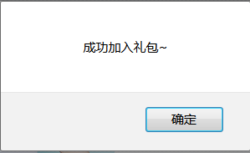
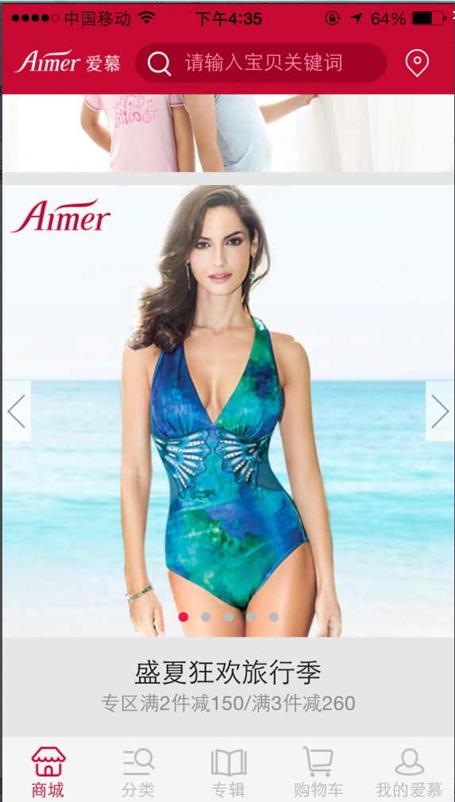
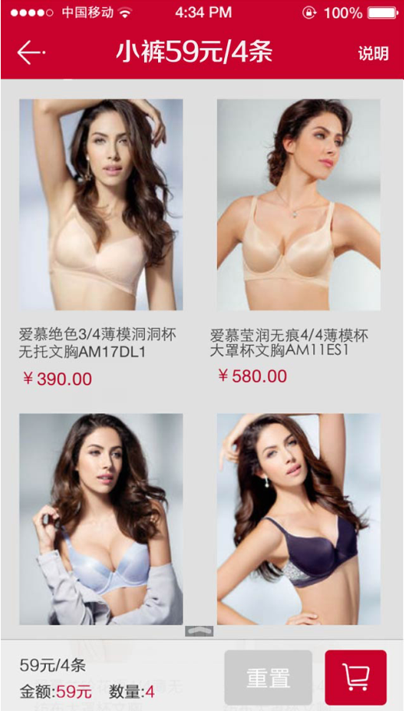
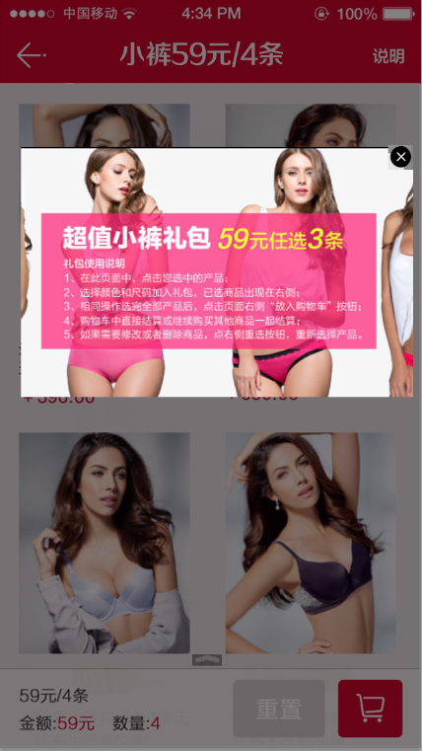
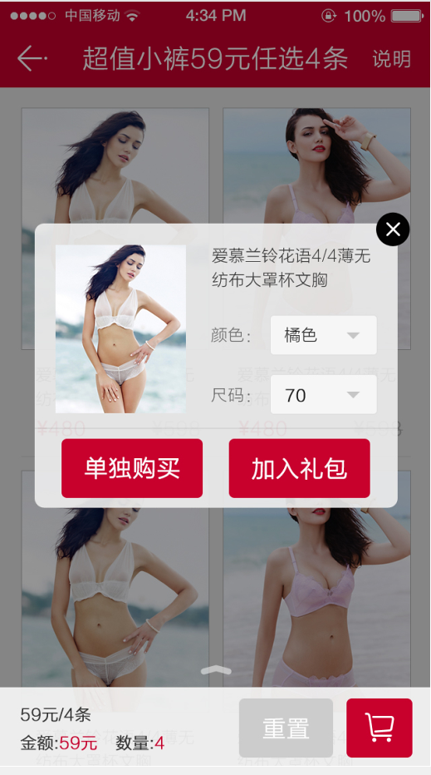
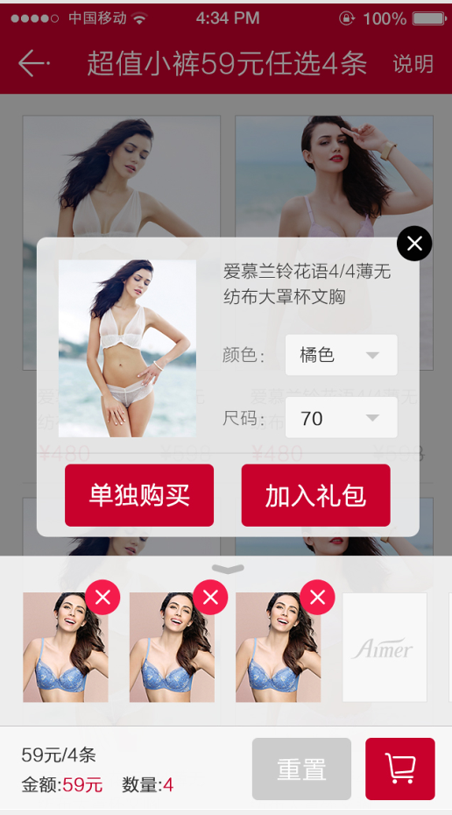
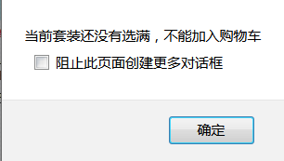
首页点击banner | 点击说明，一张图，宽度固定，高度不限 | 点击商品 | 点击单独购买进入商品详情页 | 点击下拉菜单 | 如果套装没选满，点击购物车提示 | 套装选满，点击购物车
 |  |  | 点击加入礼包，提示弹框

礼包_多
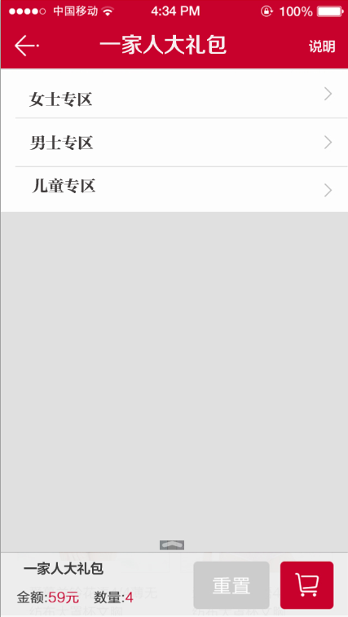
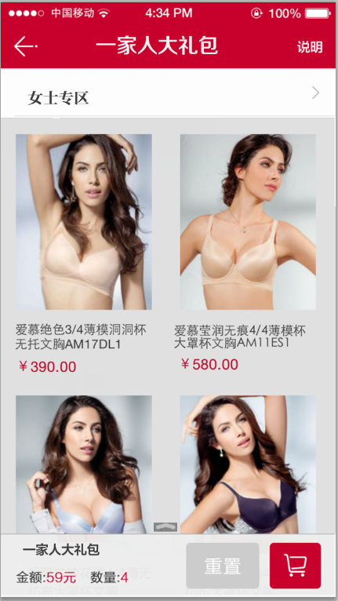
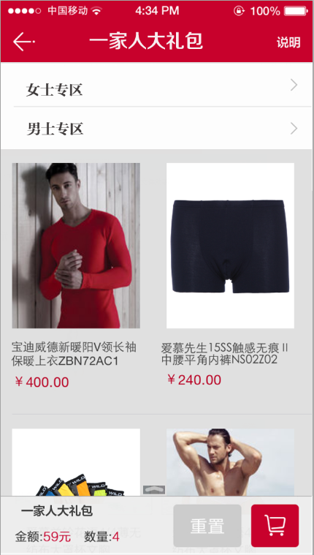
首页点击banner | 点击女士专区（女士专区标题固定） | 点击男士专区（女士专区、男士专区标题固定）

礼品卡流程
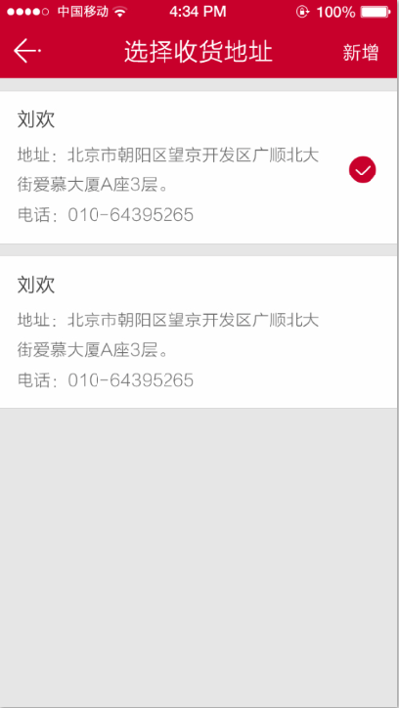
1）我的爱慕--我的优惠绑定礼品码账号 | 点击 | 点击使用（已登录，已有默认地址） | 点击使用（已登录，没有默认地址） | 点击提交，
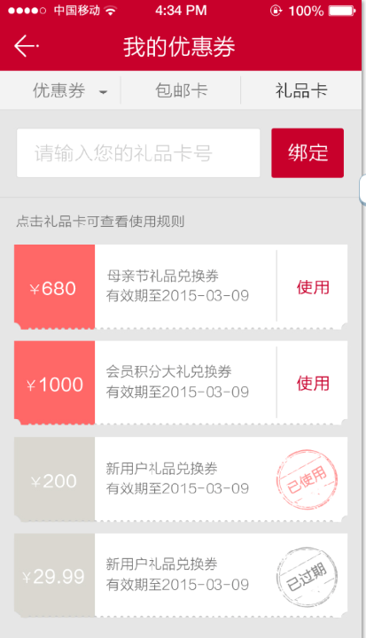
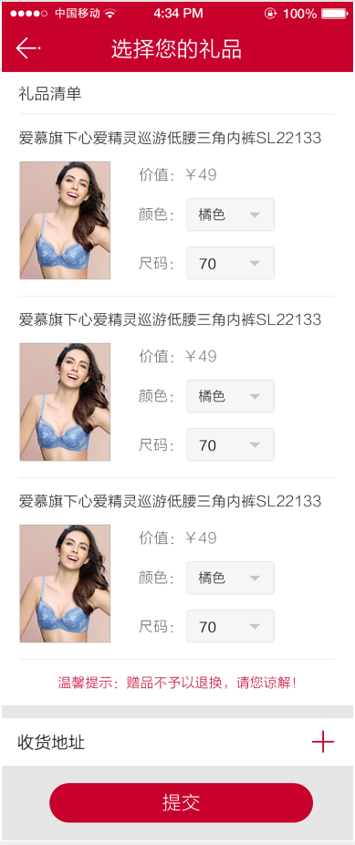
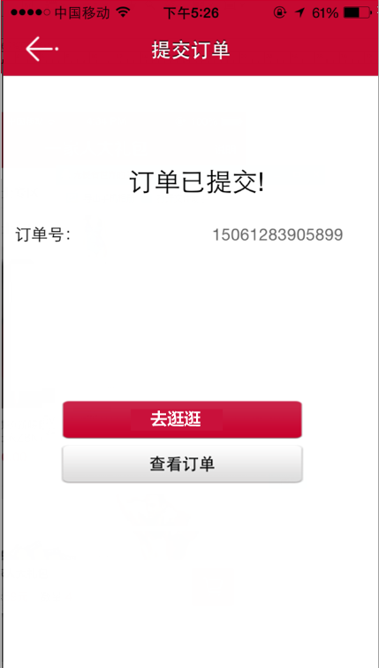
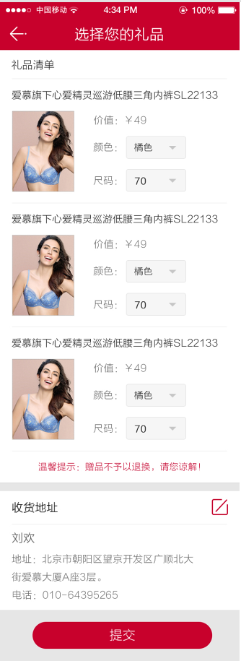

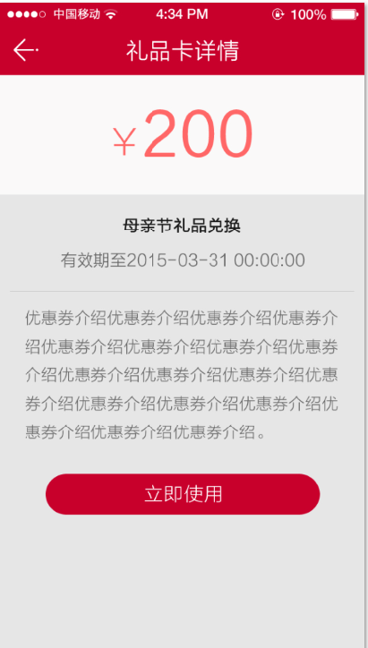

2）首页banner加外链获得礼品码

 |  |  | 点击+按钮
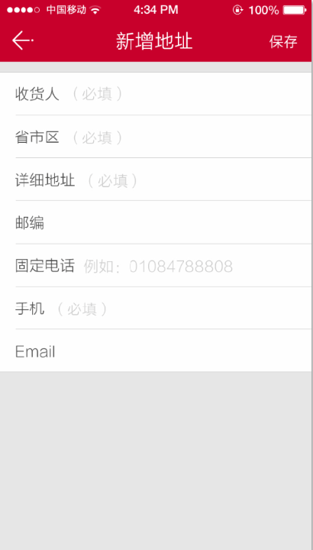
 |  | 点击编辑按钮

